1.รวม
 | โครงการภายใต้เป้าหมายแผนแม่บทย่อย: 070102 ประสิทธิภาพด้านโลจิสติกส์ระหว่างประเทศของประเทศไทยดีขึ้น
กรุณา Log in เข้าระบบ eMENSCR ก่อนดำเนินการ Click ที่ link โครงการนั้น ๆ
หมายเหตุ : หากไม่ Login จะไม่สามารถดูรายละเอียดโครงการได้
โครงการที่ปรากฎเป็นโครงการที่ผ่านการอนุมัติจากผู้บริหาร (M7) ของหน่วยงานเท่านั้น (ข้อมูล ณ เดือนมิถุนายน 2566)

รหัสโครงการ | ชื่อโครงการ / การดำเนินงาน | ปีงบประมาณ | วันที่เริ่มต้นโครงการ | วันที่สิ้นสุดโครงการ | หน่วยงานระดับกองหรือเทียบเท่า | หน่วยงานระดับกรมหรือเทียบเท่า | หน่วยงานระดับกระทรวงหรือเทียบเท่า | ประเภทโครงการ | องค์ประกอบ | ปัจจัย
รฟม017-61-0007 | 1.1.2 โครงการรถไฟฟ้าสายสีน้ำเงิน ช่วงหัวลำโพง - บางแค และช่วงบางซื่อ - ท่าพระ | 2550 | มกราคม 2550 | กันยายน 2563 | ฝ่ายบริหารงานก่อสร้าง 1 | การรถไฟฟ้าขนส่งมวลชนแห่งประเทศไทย | กระทรวงคมนาคม |  | 070102V01 | 070102F0101
รฟม017-61-0008 | 1.1.6 โครงการรถไฟฟ้าสายสีส้ม ช่วงศูนย์วัฒนธรรมแห่งประเทศไทย - มีนบุรี (สุวินทวงศ์) | 2554 | กุมภาพันธ์ 2554 | ตุลาคม 2568 | ฝ่ายบริหารงานก่อสร้าง 1 | การรถไฟฟ้าขนส่งมวลชนแห่งประเทศไทย | กระทรวงคมนาคม |  | 070102V01 | 070102F0101
ทอท 0100-61-0001 | โครงการพัฒนาท่าอากาศยานสุวรรณภูมิ (ปีงบประมาณ 2554-2560) | 2555 | ตุลาคม 2554 | ธันวาคม 2565 | สำนักงานใหญ่ | บริษัท ท่าอากาศยานไทย จำกัด (มหาชน) | กระทรวงคมนาคม |  | 070102V01 | 070102F0101
คค 0410/-61-0007 | โครงการศูนย์การขนส่งชายแดนจังหวัดนครพนม | 2556 | มิถุนายน 2556 | กันยายน 2567 | สำนักการขนส่งสินค้า | กรมการขนส่งทางบก | กระทรวงคมนาคม |  | 070102V03 | 070102F0301
กห 0206-61-0001 | โครงการพัฒนาระบบการควบคุมอาวุธยุทธภัณฑ์และการออกใบอนุญาตด้วยระบบอิเล็กทรอนิกส์สำหรับการเชื่อมโยงข้อมูลผ่านระบบ National Single Window ส่วนเพิ่มเติม | 2558 | ธันวาคม 2557 | กันยายน 2565 | กรมการอุตสาหกรรมทหาร ศูนย์การอุตสาหกรรมป้องกันประเทศและพลังงานทหาร | สำนักงานปลัดกระทรวงกลาโหม | กระทรวงกลาโหม |  | 070102V01 | 070102F0103
กพท 18-61-0001 | แผนแม่บทการจัดตั้งสนามบินพาณิชย์ของประเทศ (พ.ศ. 2561-2580) | 2559 | พฤษภาคม 2559 | มิถุนายน 2560 | ฝ่ายส่งเสริมอุตสาหกรรมการบิน | สำนักงานการบินพลเรือนแห่งประเทศไทย | กระทรวงคมนาคม |  | 070102V04 | 070102F0401
คค 0808-61-0006 | การจัดทำและขับเคลื่อนแผนแม่บทการขนส่งทางอากาศของประเทศไทย | 2560 | มกราคม 2560 | มกราคม 2562 | สํานักแผนงาน | สำนักงานนโยบายและแผนการขนส่งและจราจร | กระทรวงคมนาคม |  | 070102V04 | 070102F0401
รฟม019-61-0003 | 4.2.1 (3) โครงการพัฒนาองค์ความรู้ด้านการบริหารงานก่อสร้าง, การบริหารโครงการและการจัดซื้อจัดจ้าง | 2560 | เมษายน 2560 | กุมภาพันธ์ 2562 | ฝ่ายจัดซื้อและบริการ | การรถไฟฟ้าขนส่งมวลชนแห่งประเทศไทย | กระทรวงคมนาคม |  | 070102V02 | 070102F0203
6000-61-0001 | โครงการพัฒนาท่าเรือแหลมฉบัง ระยะที่ 3 | 2561 | มีนาคม 2561 | กันยายน 2566 | ท่าเรือแหลมฉบัง | การท่าเรือแห่งประเทศไทย | กระทรวงคมนาคม |  | 070102V03 | 070102F0301
กค 0515(ส)-61-0004 | โครงการผลักดันการพัฒนาระบบของหน่วยงานภาครัฐเพื่อให้บริการแบบ B2G ผ่าน NSW | 2561 | ตุลาคม 2560 | กันยายน 2562 | ศูนย์เทคโนโลยีสารสนเทศและการสื่อสาร (ศทส.) | กรมศุลกากร | กระทรวงการคลัง |  | 070102V01 | 070102F0103
คค 0410/-61-0001 | โครงการพัฒนาและส่งเสริมความรับผิดชอบต่อสังคมของผู้ประกอบการขนส่งสินค้าด้วยรถบรรทุก | 2561 | กุมภาพันธ์ 2561 | พฤศจิกายน 2561 | สำนักการขนส่งสินค้า | กรมการขนส่งทางบก | กระทรวงคมนาคม |  | 070102V02 | 070102F0202
คค 0410/-61-0002 | โครงการศึกษาระบบมาตรฐานคุณภาพการขนส่งสินค้าเกษตรและอาหารด้วยรถบรรทุก | 2561 | มิถุนายน 2561 | เมษายน 2562 | สำนักการขนส่งสินค้า | กรมการขนส่งทางบก | กระทรวงคมนาคม |  | 070102V02 | 070102F0202
คค 0410/-61-0004 | โครงการพัฒนาเครือข่ายโลจิสติกส์ด้านการขนส่งสินค้าทางถนนรองรับเขตเศรษฐกิจพิเศษ เชื่อมโยงสู่ประเทศเพื่อนบ้าน | 2561 | มิถุนายน 2561 | มิถุนายน 2562 | สำนักการขนส่งสินค้า | กรมการขนส่งทางบก | กระทรวงคมนาคม |  | 070102V01 | 070102F0107
คค 0304-61-0001 | หนังสือคนประจำเรือและหนังสือคนประจำเรือประมง | 2561 | ตุลาคม 2560 | กันยายน 2564 | กองมาตรฐานคนประจำเรือ | กรมเจ้าท่า | กระทรวงคมนาคม |  | 070102V02 | 070102F0202
คค 0320-61-0012 | โครงการจัดซื้อทุ่นเครื่องหมายการเดินเรือ พร้อมอุปกรณ์ขนาดเส้นผ่านศูนย์กลางไม่น้อยกว่า 1.50 ม. | 2561 | ตุลาคม 2560 | กันยายน 2565 | สำนักพัฒนาและบำรุงรักษาทางน้ำ | กรมเจ้าท่า | กระทรวงคมนาคม |  | 070102V01 | 070102F0101
คค 0320-61-0015 | โครงการก่อสร้าง หลักไฟขอบร่อง หลักไฟปลายสันเขื่อน และหลักไฟแสดงที่หมายอันตราย พร้อมอุปกรณ์เครื่องหมายการเดินเรือ สำนักงานพัฒนาและบำรุงรักษาทางน้ำที่ 3 จังหวัดตรัง | 2561 | ตุลาคม 2560 | กันยายน 2565 | สำนักพัฒนาและบำรุงรักษาทางน้ำ | กรมเจ้าท่า | กระทรวงคมนาคม |  | 070102V01 | 070102F0101
คค 0320-61-0016 | โครงการก่อสร้าง หลักไฟขอบร่อง หลักไฟปลายสันเขื่อน และหลักไฟแสดงที่หมายอันตราย พร้อมอุปกรณ์เครื่องหมายการเดินเรือ สำนักงานพัฒนาและบำรุงรักษาทางน้ำที่ 4 จังหวัดสงขลา | 2561 | ตุลาคม 2560 | กันยายน 2565 | สำนักพัฒนาและบำรุงรักษาทางน้ำ | กรมเจ้าท่า | กระทรวงคมนาคม |  | 070102V01 | 070102F0101
ทอท 0100-61-0004 | โครงการพัฒนาท่าอากาศยานดอนเมือง ระยะที่ 3 | 2561 | ตุลาคม 2560 | ธันวาคม 2568 | สำนักงานใหญ่ | บริษัท ท่าอากาศยานไทย จำกัด (มหาชน) | กระทรวงคมนาคม |  | 070102V01 | 070102F0101
ทอท 0100-61-0005 | โครงการพัฒนาท่าอากาศยานภูเก็ต ระยะที่ 2 | 2561 | กรกฎาคม 2561 | ธันวาคม 2565 | สำนักงานใหญ่ | บริษัท ท่าอากาศยานไทย จำกัด (มหาชน) | กระทรวงคมนาคม |  | 070102V01 | 070102F0101
ทอท 0100-61-0007 | โครงการพัฒนาท่าอากาศยานเชียงใหม่ ระยะที่ 1 | 2561 | ตุลาคม 2560 | ธันวาคม 2565 | สำนักงานใหญ่ | บริษัท ท่าอากาศยานไทย จำกัด (มหาชน) | กระทรวงคมนาคม |  | 070102V01 | 070102F0101
คค 0410/-61-0009 | โครงการศึกษารูปแบบการประกอบการขนส่งสินค้าด้วยรถบรรทุกที่จดทะเบียนรถในประเทศไทยและประเทศมาเลเซียเพื่อรองรับเขตพัฒนาเศรษฐกิจภาคใต้ตอนล่าง | 2561 | มิถุนายน 2561 | มิถุนายน 2562 | สำนักการขนส่งสินค้า | กรมการขนส่งทางบก | กระทรวงคมนาคม |  | 070102V01 | 070102F0102
5100-61-0001 | การศึกษาความเป็นไปได้และการออกแบบร่างรายละเอียด (Preliminary Design) ท่าเรือกรุงเทพฝั่งตะวันตกในลักษณะท่าเรืออัตโนมัติ พร้อมสิ่งอำนวยความสะดวกต่างๆ | 2561 | ตุลาคม 2560 | กันยายน 2564 | ฝ่ายปฏิบัติการเรือและสินค้า | การท่าเรือแห่งประเทศไทย | กระทรวงคมนาคม |  | 070102V01 | 070102F0102
คค 0410/-61-0011 | โครงการรับรองมาตรฐานคุณภาพบริการขนส่งด้วยรถบรรทุก ปี 2561 | 2561 | ตุลาคม 2560 | กันยายน 2561 | สำนักการขนส่งสินค้า | กรมการขนส่งทางบก | กระทรวงคมนาคม |  | 070102V01 | 070102F0102
คค 0320-61-0102 | โครงการจัดซื้อเครื่องยนต์ขับชุดปั๊มน้ำมันไฮดรอลิค (MARINE ENGINE) พร้อมติดตั้งเรือเจ้าท่า ข.5 และเรือเจ้าท่า ข.7 สำนักงานพัฒนาและบำรุงรักษาทางน้ำที่ 3 จ.ตรัง ขนาดแรงม้าไม่น้อยกว่า 245 HP ที่่ความเร็วรอบไม่เกิน 1,800 RPM 2 ชุด ปีงบประมาณ 2561 | 2561 | มกราคม 2561 | กันยายน 2561 | สำนักพัฒนาและบำรุงรักษาทางน้ำ | กรมเจ้าท่า | กระทรวงคมนาคม |  | 070102V01 | 070102F0105
คค 0302-61-0005 | การออกใบอนุญาต/ต่ออายุ/เปลี่ยนแปลงใบอนุญาตและ/หรือเงื่อนไขท้ายใบอนุญาตประกอบกิจการท่าเรือเดินทะเล ตามประกาศของคณะปฏิวัติ ฉบับที่ ๕๘ | 2561 | ตุลาคม 2560 | กันยายน 2579 | กองกำกับการพาณิชยนาวี | กรมเจ้าท่า | กระทรวงคมนาคม |  | 070102V04 | 070102F0404
คค 0302-61-0006 | การออกใบทะเบียนตาม พ.ร.บ. การขนส่งต่อเนื่องหลายรูปแบบ พ.ศ.2548 | 2561 | ตุลาคม 2560 | กันยายน 2579 | กองกำกับการพาณิชยนาวี | กรมเจ้าท่า | กระทรวงคมนาคม |  | 070102V04 | 070102F0404
กษ 0905-63-0005 | โครงการออกแบบและพัฒนาระบบใบรับรองอิเล็กทรอนิกส์สุขอนามันและสุขอนามัยพืชผ่านระบบ NSW | 2561 | ตุลาคม 2560 | กันยายน 2563 | กองแผนงานและวิชาการ | กรมวิชาการเกษตร | กระทรวงเกษตรและสหกรณ์ |  | 070102V01 | 070102F0103
กค 0513(ส)-63-0001 | โครงการก่อสร้างอาคารสำนักงานศุลกากรและอาคารที่พักอาศัยพร้อมสิ่งปลูกสร้างประกอบสำนักงานศุลกากรภาคที่ 4 | 2561 | มีนาคม 2561 | ตุลาคม 2562 | สำนักงานศุลกากรภาคที่ 4 (ศภ.4) | กรมศุลกากร | กระทรวงการคลัง |  | 070102V01 | 070102F0101
คค 0514-64-0005 | โครงการพัฒนาศักยภาพท่าอากาศยานเพื่อเชื่อมโยงเครือข่ายคมนาคมขนส่ง | 2561 | ตุลาคม 2560 | กันยายน 2567 | กองแผนงาน | กรมท่าอากาศยาน | กระทรวงคมนาคม |  | 070102V01 | 070102F0101
รฟ.นผ.1000-64-0003 | โครงการรถไฟความเร็วสูงเชื่อมสามสนามบิน | 2561 | ตุลาคม 2560 | กันยายน 2569 | สำนักงานนโยบายแผนวิจัยและพัฒนา | การรถไฟแห่งประเทศไทย | กระทรวงคมนาคม |  | 070102V01 | 070102F0101
คค 0514-65-0001 | การพัฒนาท่าอากาศยาน | 2561 | ตุลาคม 2560 | กันยายน 2565 | กองแผนงาน | กรมท่าอากาศยาน | กระทรวงคมนาคม |  | 070102V01 | 070102F0101
คค 0514-65-0002 | โครงการพัฒนาศักยภาพท่าอากาศยานเพื่อเชื่อมโยงเครือข่ายคมนาคมขนส่ง | 2561 | ตุลาคม 2560 | กันยายน 2567 | กองแผนงาน | กรมท่าอากาศยาน | กระทรวงคมนาคม |  | 070102V01 | 070102F0101
คค 0308-61-0002 | ซ่อมทำประจำปีเรือฝึกวิสูตรสาคร | 2562 | ตุลาคม 2561 | มกราคม 2562 | ศูนย์ฝึกพาณิชย์นาวี | กรมเจ้าท่า | กระทรวงคมนาคม |  | 070102V02 | 070102F0202
คค 0308-61-0003 | โครงการจัดซื้อเครื่องมือฝึกจำลองปฏิบัติงานสินค้าเหลวในระวางแบบเต็มรูปแบบ (Full Mission Liquid Cargo Handling Simulator :FMLCHS) | 2562 | ตุลาคม 2561 | กุมภาพันธ์ 2562 | ศูนย์ฝึกพาณิชย์นาวี | กรมเจ้าท่า | กระทรวงคมนาคม |  | 070102V02 | 070102F0202
คค 0320-61-0013 | โครงการจัดซื้อทุ่นเครื่องหมายการเดินเรือ พร้อมอุปกรณ์เครื่่องหมายการเดินเรือขนาดเส้นผ่านศูนย์กลางไม่น้อยกว่า 2.10 เมตร | 2562 | ธันวาคม 2561 | ตุลาคม 2566 | สำนักพัฒนาและบำรุงรักษาทางน้ำ | กรมเจ้าท่า | กระทรวงคมนาคม |  | 070102V01 | 070102F0101
...

3.Pivot VC
...
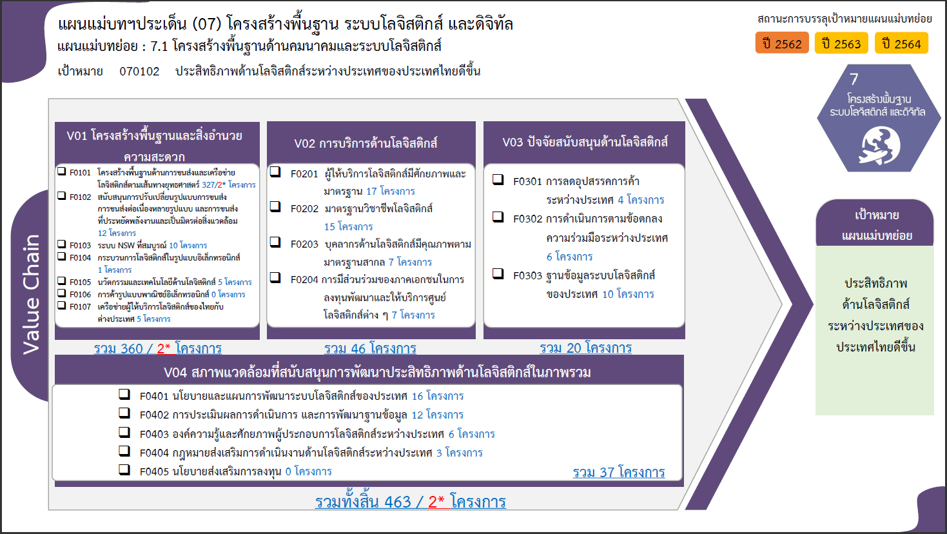
2564 | 2565 | 2566 | 2567 | รวมจำนวนโครงการทั้งหมด
105 | 92 | 2 | 1 | 360
99 | 83 | 2 | 1 | 327
3 | 3 |  |  | 12
1 | 3 |  |  | 10
 | 1 |  |  | 1
2 | 2 |  |  | 5
...
 |  |  |  | 5
15 | 13 |  |  | 46
7 | 9 |  |  | 17
1 |  |  |  | 15
3 | 2 |  |  | 7
4 | 2 |  |  | 7
8 | 6 |  |  | 20
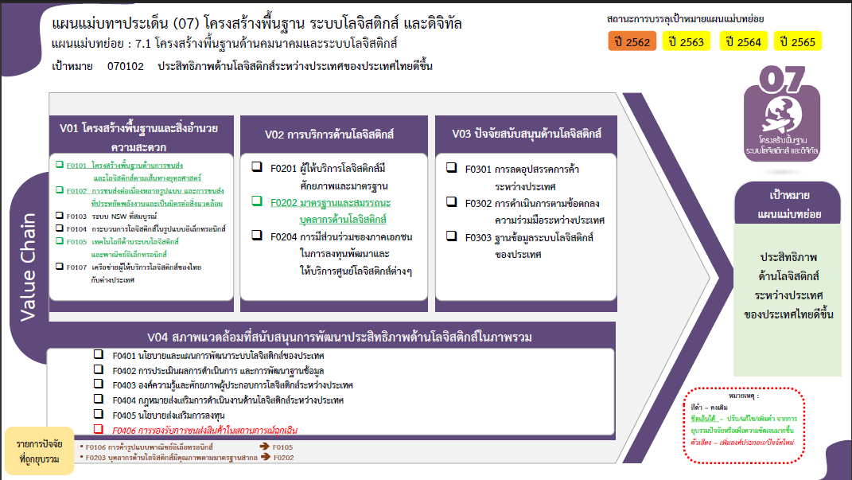
1 |  |  |  | 4
3 | 3 |  |  | 6
4 | 3 |  |  | 10
6 | 7 |  |  | 37
2 | 4 |  |  | 16
2 | 3 |  |  | 12
2 |  |  |  | 6
 |  |  |  | 3
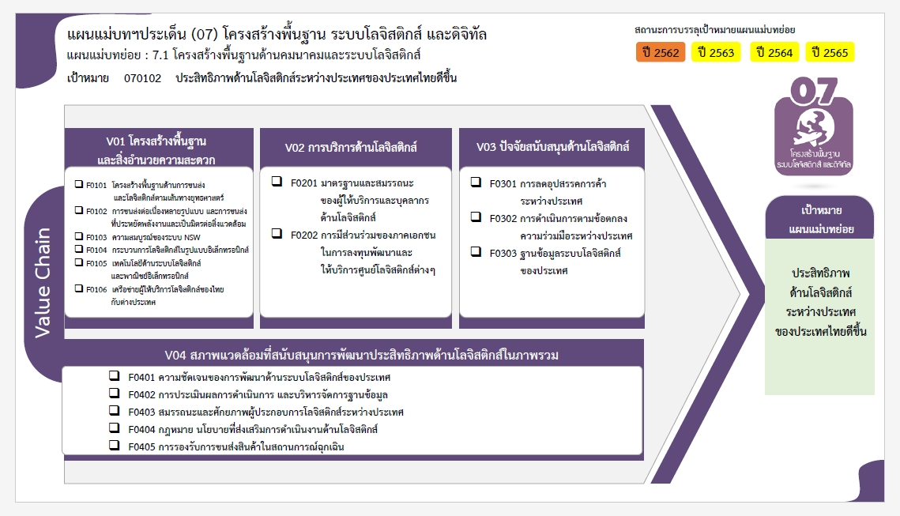
...
134 | 118 | 2 | 1 | 463

327 โครงการ
39 โครงการ
4 โครงการ
12 โครงการ
10 โครงการ
7 โครงการ
6 โครงการ
1 โครงการ
10 โครงการ
5 โครงการ
5 โครงการ

16 โครงการ

12 โครงการ
6 โครงการ
3 โครงการ
0 โครงการ
รวมทั้งสิ้น 463 โครงการ

